Sheet
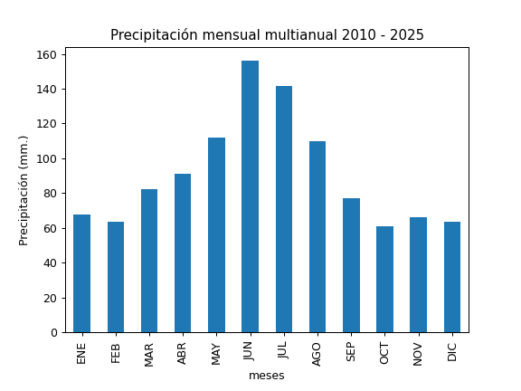
REGISTRO MULTIANUAL MENSUAL DE PLUVIOMETRÍA
ESTACIÓN: |  | PAPALLACTA
CÓDIGO: |  | M5023
COORDENADAS: |  | Latitud (WGS84 TMQ): 9958168
 |  | Longitud (WGS84 TMQ): 539962
ELEVACIÓN: |  | 3100 msnm.

PRECIPITACIÓN MENSUAL

AÑO | ENE | FEB | MAR | ABR | MAY | JUN | JUL | AGO | SEP | OCT | NOV | DIC | TOTAL
2010 |  |  |  | 97.8 | 106 | 185.6 | 79.1 | 108 |  |  |  | 78.6
2011 | 46.4 | 73.5 | 61.6 | 81.6 | 136.1 | 115.2 | 145.9 | 32 | 33.8 | 12.4
2012 |  |  |  | 50.3 | 81 | 95.9 | 128.5 | 135.9 | 40.1 | 41.3 | 29.1 | 36.8
2013 | 40.3 | 113.8 | 46.3 | 48.5 | 100.6 | 83.6 | 150.3 | 74.3 | 79.7 | 73.8 | 53.2
2014 |  | 20.8 | 78.5 | 88.6 | 79.4 |  | 107.6 | 50.4 | 89.7 | 81.6 | 55.8 | 55.6
2015 | 80.8 | 55.9 | 76 | 55.5 | 37.9 | 277.3 | 227.8 | 119 | 41.7 | 58.2 | 91.2 | 44.4
2016 | 23.2 | 68 | 116.7 | 130.3 | 87.9 | 245.5 | 122.7 | 55.7 | 120.2 | 34.7 | 45.3 | 37.5
2017 | 97.9 | 30.9 | 106.5 | 88.8 | 150.5 | 139.2 | 247.1 | 132.5 | 97.5 | 63.9 | 76.5 | 106.6
2018 | 112 | 40.9 | 52.3 |  |  |  | 93.8 | 157.6 | 87.2 | 26.6 | 53.4 | 84.1
2019 | 87.4 | 55.2 |  | 75.7 | 138.1 | 130.6 | 148.2 | 182.2 | 63.6 | 117.5 | 68 | 55.7
2020 | 78.6 | 77.5 | 65.7 | 81.1 | 132.4 | 168.7 | 71.8 | 127.6 | 84.5 | 57.2 | 108 | 73
2021 | 78.2 | 77.9 | 100.2 | 140.1 | 167.9 | 155.2 | 66.3 | 86.2 | 115.9 | 103.9 | 53.1 | 59.8
2022 | 33.5 | 47.8 | 80.4 | 77.7 | 108.5 | 154.6 | 226.5 | 151.7 | 84.1 | 83.8 | 53.6 | 70.1
2023 | 63.6 | 63 | 124.5 | 116.9 | 98.2 | 106.8 | 180.1 | 128.3 | 66 | 38.1 | 103.1 | 63.8
2024 | 70.8 | 76.7 | 68.1 | 112.7 | 144.4 | 173 | 128.8 | 105
2025 |  | 86.3 | 91 | 120.6

PROM
MAX
MIN

